1.รวม
โครงการภายใต้เป้าหมายแผนแม่บทย่อย: 050601 นักท่องเที่ยวมีความปลอดภัยในชีวิตและทรัพย์สินมากขึ้น
โครงการที่ปรากฎเป็นโครงการที่ผ่านการอนุมัติจากผู้บริหาร (M7) ของหน่วยงานเท่านั้น (ข้อมูล ณ เดือนมิถุนายน 2566)
กรุณา Log in เข้าระบบ eMENSCR ก่อนดำเนินการ Click ที่ link โครงการนั้น ๆ
หมายเหตุ : หากไม่ Login จะไม่สามารถดูรายละเอียดโครงการได้

ชื่อโครงการ / การดำเนินงาน | ปีงบประมาณ | วันที่เริ่มต้นโครงการ | วันที่สิ้นสุดโครงการ | หน่วยงานระดับกองหรือเทียบเท่า | หน่วยงานระดับกรมหรือเทียบเท่า | หน่วยงานระดับกระทรวงหรือเทียบเท่า | ประเภทโครงการ | องค์ประกอบ | ปัจจัย
โครงการส่งเสริมการประเมินและรับรองมาตรฐานแหล่งท่องเที่ยว | 2562 | เมษายน 2562 | พฤศจิกายน 2562 | กองพัฒนาแหล่งท่องเที่ยว | กรมการท่องเที่ยว | กระทรวงการท่องเที่ยวและกีฬา |  | 050601V03 | 050601V03F01
โครงการส่งเสริมศักยภาพทางการท่องเที่ยวที่ปลอดภัยและเป็นธรรม | 2562 | ตุลาคม 2561 | กันยายน 2562 | สำนักงานเลขานุการกรม | กรมการท่องเที่ยว | กระทรวงการท่องเที่ยวและกีฬา |  | 050601V00 | 050601V00F00
ค่าใช้จ่ายในการจัดกิจกรรมเผยแพร่ประชาสัมพันธ์และมอบเครื่องหมายมาตรฐานการท่องเที่ยวไทย ประจำปีงบประมาณ พ.ศ.2562 | 2562 | ตุลาคม 2561 | กันยายน 2562 | กองพัฒนาบริการท่องเที่ยว | กรมการท่องเที่ยว | กระทรวงการท่องเที่ยวและกีฬา |  | 050601V00 | 050601V00F00
ค่าใช้จ่ายในการส่งเสริมและพัฒนาศักยภาพมาตรฐานคุณภาพสินค้าและบริการด้านการท่องเที่ยวและมาตรฐานการท่องเที่ยวอาเซียน ประจำปีงบประมาณ พ.ศ.2562 | 2562 | ตุลาคม 2561 | กันยายน 2562 | กองพัฒนาบริการท่องเที่ยว | กรมการท่องเที่ยว | กระทรวงการท่องเที่ยวและกีฬา |  | 050601V00 | 050601V00F00
โครงการเพิ่มมาตรฐานด้านรักษาความปลอดภัยนักท่องเที่ยว ติดตั้งไฟฟ้าแสงสว่างเข้าสู่แหล่งท่องเที่ยวเทศกาลแลลูกลม ตำบลนาหมื่นศรี อำเภอนาโยง จังหวัดตรัง | 2563 | ตุลาคม 2562 | กันยายน 2563 | แขวงทางหลวงชนบทตรัง | กรมทางหลวงชนบท | กระทรวงคมนาคม |  | 050601V03 | 050601V03F01
โครงการเพิ่่มมาตรฐานด้านรักษาความปลอดภัยนักท่องเที่ยว ติดตั้งไฟฟ้าแสงสว่างเข้าสู่แหล่งท่องเที่ยวหาดปากเมง ตำบลไม้ฝาด อำเภอสิเกา จังหวัดตรัง | 2563 | ตุลาคม 2562 | กันยายน 2563 | แขวงทางหลวงชนบทตรัง | กรมทางหลวงชนบท | กระทรวงคมนาคม |  | 050601V03 | 050601V03F01
โครงการอำนวยการแก้ไขปัญหานักท่องเที่ยวถูกหลอกลวงและช่วยเหลือนักท่องเที่ยว | 2562 | ตุลาคม 2561 | กันยายน 2562 | กองมาตรตฐานและกำกับความปลอดภัยนักท่องเที่ยว (กมก.) | สำนักงานปลัดกระทรวงการท่องเที่ยวและกีฬา | กระทรวงการท่องเที่ยวและกีฬา |  | 050601V01 | 050601V01F04
โครงการประชาสัมพันธ์และเตือนภัยด้านการท่องเที่ยว | 2563 | ตุลาคม 2562 | กันยายน 2563 | กองมาตรตฐานและกำกับความปลอดภัยนักท่องเที่ยว (กมก.) | สำนักงานปลัดกระทรวงการท่องเที่ยวและกีฬา | กระทรวงการท่องเที่ยวและกีฬา |  | 050601V02 | 050601V02F03
โครงการติดตั้งไฟฟ้าแสงสว่างในเขตอำเภอปะเหลียน จังหวัดตรัง | 2563 | ตุลาคม 2562 | กันยายน 2563 | แขวงทางหลวงชนบทตรัง | กรมทางหลวงชนบท | กระทรวงคมนาคม |  | 050601V00 | 050601V00F00
โครงการอำนวยการแก้ไขปัญหานักท่องเที่ยวถูกหลอกลวงและช่วยเหลือนักท่องเที่ยว | 2563 | ตุลาคม 2562 | กันยายน 2563 | กองมาตรตฐานและกำกับความปลอดภัยนักท่องเที่ยว (กมก.) | สำนักงานปลัดกระทรวงการท่องเที่ยวและกีฬา | กระทรวงการท่องเที่ยวและกีฬา |  | 050601V01 | 050601V01F04
โครงการประชาสัมพันธ์และเตือนภัยด้านการท่องเที่ยว | 2563 | ตุลาคม 2562 | กันยายน 2563 | กองมาตรตฐานและกำกับความปลอดภัยนักท่องเที่ยว (กมก.) | สำนักงานปลัดกระทรวงการท่องเที่ยวและกีฬา | กระทรวงการท่องเที่ยวและกีฬา |  | 050601V02 | 050601V02F03
โครงการประสานความร่วมมือระหว่างหน่วยงานเพื่อแก้ไขปัญหานักท่องเที่ยว | 2563 | ตุลาคม 2562 | กันยายน 2563 | กองมาตรตฐานและกำกับความปลอดภัยนักท่องเที่ยว (กมก.) | สำนักงานปลัดกระทรวงการท่องเที่ยวและกีฬา | กระทรวงการท่องเที่ยวและกีฬา |  | 050601V01 | 050601V01F01
โครงการจัดทำมาตรฐานความปลอดภัยด้านการท่องเที่ยวของไทย | 2563 | ตุลาคม 2562 | กันยายน 2563 | กองมาตรตฐานและกำกับความปลอดภัยนักท่องเที่ยว (กมก.) | สำนักงานปลัดกระทรวงการท่องเที่ยวและกีฬา | กระทรวงการท่องเที่ยวและกีฬา |  | 050601V02 | 050601V02F03
สร้างเครือข่ายและพัฒนาบุคลากรช่วยเหลือนักท่องเที่ยว | 2563 | ตุลาคม 2562 | กันยายน 2563 | สำนักงานการท่องเที่ยวและกีฬาจังหวัดสระแก้ว | สำนักงานปลัดกระทรวงการท่องเที่ยวและกีฬา | กระทรวงการท่องเที่ยวและกีฬา |  | 050601V01 | 050601V01F02
แผนงานบรูณาการสร้างรายได้จากการท่องเที่ยว | 2563 | ตุลาคม 2562 | กันยายน 2563 | กรมกิจการพลเรือนทหารอากาศ | กองทัพอากาศ | กระทรวงกลาโหม |  | 050601V00 | 050601V00F00
โครงการตรวจประเมินและรับรองมาตรฐานแหล่งท่องเที่ยว | 2562 | มิถุนายน 2562 | กันยายน 2563 | กองพัฒนาแหล่งท่องเที่ยว | กรมการท่องเที่ยว | กระทรวงการท่องเที่ยวและกีฬา |  | 050601V00 | 050601V00F00
โครงการก่อสร้างรั้วรอบน้ำตกไทรโยคน้อย อุทยานแห่งชาติไทรโยค จังหวัดกาญจนบุรี | 2563 | ตุลาคม 2562 | กันยายน 2563 | สำนักงานทรัพยากรธรรมชาติและสิ่งแวดล้อมจังหวัด กาญจนบุรี | สำนักงานปลัดกระทรวงทรัพยากรธรรมชาติและสิ่งแวดล้อม | กระทรวงทรัพยากรธรรมชาติและสิ่งแวดล้อม |  | 050601V03 | 050601V03F01
โครงการสร้างความเชื่อมั่นและความปลอดภัยให้แก่นักท่องเที่่ยว | 2563 | มิถุนายน 2563 | พฤศจิกายน 2563 | แขวงทางหลวงพังงา | กรมทางหลวง | กระทรวงคมนาคม |  | 050601V00 | 050601V00F00
โครงการพัฒนาสิ่งอำนวยความสะดวกและความปลอดภัยรองรับการท่องเที่ยวเพื่อเชื่อมโยงภูมิภาค(พัฒนาระบบบริการการแพทย์ฉุกเฉินทางน้ำจังหวัดนครนายก ) | 2563 | เมษายน 2563 | กันยายน 2563 | สำนักงานสาธารณสุขจังหวัดนครนายก | สำนักงานปลัดกระทรวงสาธารณสุข | กระทรวงสาธารณสุข |  | 050601V01 | 050601V01F01
พัฒนาสิ่งอำนวยความสะดวกและความปลอดภัยรองรับการท่องเที่ยว( พัฒนาศักยภาพสุขาภิบาลอาหารของผู้ประกอบการร้านอาหาร) | 2563 | เมษายน 2563 | กันยายน 2563 | สำนักงานสาธารณสุขจังหวัดนครนายก | สำนักงานปลัดกระทรวงสาธารณสุข | กระทรวงสาธารณสุข |  | 050601V03 | 050601V03F01
ค่าใช้จ่ายในการดำเนินงานของสำนักงานเลขานุการคณะกรรมการนโยบายการท่องเที่ยวแห่งชาติ | 2563 | ตุลาคม 2562 | กันยายน 2563 | กองยุทธศาสตร์และแผนงาน (กยผ.) | สำนักงานปลัดกระทรวงการท่องเที่ยวและกีฬา | กระทรวงการท่องเที่ยวและกีฬา |  | 050601V00 | 050601V00F00
โครงการส่งเสริมและการสร้างมูลค่า (Value) เครื่องหมายมาตรฐานการท่องเที่ยวไทย | 2563 | ตุลาคม 2562 | กันยายน 2563 | กองพัฒนาบริการท่องเที่ยว | กรมการท่องเที่ยว | กระทรวงการท่องเที่ยวและกีฬา |  | 050601V00 | 050601V00F00
โครงการปรับปรุงเส้นทางคมนาคมเพื่อสนับสนุนการเกษตร งบประมาณ ยี่สิบล้านบาทถ้วน | 2563 | ตุลาคม 2562 | กันยายน 2563 | แขวงทางหลวงชนบทพะเยา | กรมทางหลวงชนบท | กระทรวงคมนาคม |  | 050601V00 | 050601V00F00
พัฒนาระบบการแพทย์ฉุกเฉินเพื่อพัฒนาคุณภาพชีวิตนักท่องเที่ยว (โครงการส่งเสริมการพัฒนาและฟื้นฟูการท่องเที่ยว) | 2563 | พฤษภาคม 2563 | กรกฎาคม 2563 | สำนักงานสาธารณสุขจังหวัดพระนครศรีอยุธยา | สำนักงานปลัดกระทรวงสาธารณสุข | กระทรวงสาธารณสุข |  | 050601V01 | 050601V01F01
โครงการตรวจปฎิบัติตามกฎหมายให้เป็นไปตามพระราชบัญญัติธุรกิจนำเที่ยวและมัคคุเทศก์ พ.ศ. 2551 ซึ่งแก้ไขเพิ่มเติมโดยพระราชบัญญิตธุรกิจนำเที่ยวและมัคคุเทศก์ (ฉบับที่ 2) พ.ศ. 2559” | 2565 | ตุลาคม 2564 | กันยายน 2565 | สำนักงานเลขานุการกรม | กรมการท่องเที่ยว | กระทรวงการท่องเที่ยวและกีฬา |  | 050601V02 | 050601V02F01
โครงการส่งเสริมและพัฒนาศักยภาพเพื่อยกระดับผู้ประกอบการเพื่อเข้าสู่มาตรฐาน | 2564 | ตุลาคม 2563 | กันยายน 2564 | กองพัฒนาบริการท่องเที่ยว | กรมการท่องเที่ยว | กระทรวงการท่องเที่ยวและกีฬา | โครงการภายใต้กิจกรรม Big Rock | 050601V01 | 050601V01F02
โครงการส่งเสริมและยกระดับพี่พักนักเดินทาง (Home Lodge) | 2564 | ตุลาคม 2563 | กันยายน 2564 | กองพัฒนาบริการท่องเที่ยว | กรมการท่องเที่ยว | กระทรวงการท่องเที่ยวและกีฬา | โครงการภายใต้กิจกรรม Big Rock | 050601V03 | 050601V03F01
โครงการตรวจประเมินและรับรองมาตรฐานการท่องเที่ยวอาเซียน | 2564 | ตุลาคม 2563 | กันยายน 2564 | กองพัฒนาบริการท่องเที่ยว | กรมการท่องเที่ยว | กระทรวงการท่องเที่ยวและกีฬา |  | 050601V02 | 050601V02F03
โครงการพัฒนาและยกระดับระบบการจัดการสุขาภิบาลอาหารและการจัดการอนามัยสิ่งแวดล้อมเพื่อรองรับการท่องเที่ยว | 2564 | ตุลาคม 2563 | กันยายน 2564 | สำนักสุขาภิบาลอาหารและน้ำ | กรมอนามัย | กระทรวงสาธารณสุข |  | 050601V03 | 050601V03F01
โครงการส่งเสริมการประเมินและรับรองมาตรฐานแหล่งท่องเที่ยว | 2564 | ตุลาคม 2563 | กันยายน 2564 | กองพัฒนาแหล่งท่องเที่ยว | กรมการท่องเที่ยว | กระทรวงการท่องเที่ยวและกีฬา |  | 050601V03 | 050601V03F01
โครงการพัฒนาและส่งเสริมการท่องเที่ยว กิจกรรมหลัก พัฒนาโครงสร้างพื้นฐานด้านการท่องเที่ยว กิจกรรมย่อย พัฒนาพื้นที่ริมน้ำเพื่อส่งเสริมการท่องเที่ยวเชิงประเพณี ก่อาร้างเขื่อนคอนกรีตเสริมเหล็กป้องกันตลิ่งพังทลาย พร้อมปรับปรุงภูมิทัศน์ริมคลองชลประทาน D7 (คลองตาขำ) ฝั่งซ้าย หมู่ที่ 2 ตำบลชัยมงคล อำเภอเมืองสมุทรสาคร จังหวัดสมุทรสาคร ความยาว 0.300 กิโลเมตร | 2564 | ตุลาคม 2563 | กันยายน 2564 | สำนักงานโยธาธิการและผังเมืองจังหวัดสมุทรสาคร | กรมโยธาธิการและผังเมือง | กระทรวงมหาดไทย |  | 050601V01 | 050601V01F02
พัฒนาศักยภาพความปลอดภัยทางการท่องเที่ยวอุทยานแห่งชาติธารโบกขรณี | 2564 | ตุลาคม 2563 | กันยายน 2564 | อุทยานแห่งชาติธารโบกขรณี | กรมอุทยานแห่งชาติ สัตว์ป่า และพันธุ์พืช | กระทรวงทรัพยากรธรรมชาติและสิ่งแวดล้อม |  | 050601V01 | 050601V01F03
โครงการพัฒนาและส่งเสริมการท่องเที่ยว เชิงธรรมชาติ ประวัติศาสตร์ และสุขภาพ กิจกรรมหลักพัฒนาและส่งเสริมการท่องเที่ยวกลุ่มจังหวัดภาคตะวันออก 2 กิจกรรมย่อยขยายถนนลาดยางแอสฟัลติกคอน-กรีตสาย ทช.3039 เชื่อมถนน ทางเข้าอ่างเก็บน้ำนฤบดินทรจินดา ตำบลแก่งดินสอ อำเภอนาดี จังหวัดปราจีนบุรี กว้าง 1.50 เมตร หนา 0.05 เมตร ระยะทาง 5.000 กิโลเมตร | 2564 | ธันวาคม 2563 | พฤษภาคม 2564 | โครงการส่งน้ำและบำรุงรักษานฤบดินทรจินดา | กรมชลประทาน | กระทรวงเกษตรและสหกรณ์ |  | 050601V01 | 050601V01F03
...

3.Pivot VC
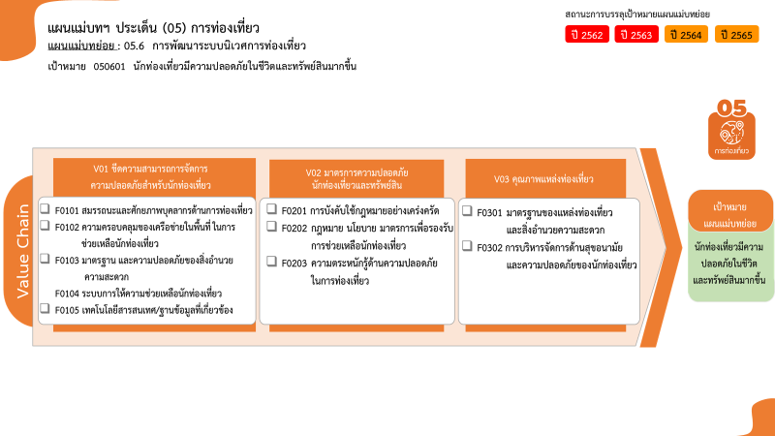
...
2563 | 2564 | 2565 | 2566 | รวมจำนวนโครงการทั้งหมด
5 | 10 | 13 | 1 | 30
3 | 2 | 10 |  | 15
1 | 5 |  |  | 6
 | 3 | 1 | 1 | 5
1 |  | 1 |  | 3
 |  | 1 |  | 1
3 | 5 | 8 | 1 | 17
 |  | 1 |  | 1
15 โครงการ
6 โครงการ
5 โครงการ
3 โครงการ
1 โครงการ
1 โครงการ
1 โครงการ
15 โครงการ
15 โครงการ
1 โครงการ
รวมทั้งสิ้น 73 โครงการ
 |  | 1 |  | 1
3 | 5 | 6 | 1 | 15
4 | 4 | 6 | 1 | 16
4 | 4 | 6 |  | 15
 |  |  | 1 | 1
6 |  |  |  | 10
6 |  |  |  | 10
18 | 19 | 27 | 3 | 73
...
โครงการที่ไม่สอดคล้องกับองค์ประกอบและปัจจัยใดของเป้าหมายแผนแม่บทย่อย จำนวน 10 โครงการ

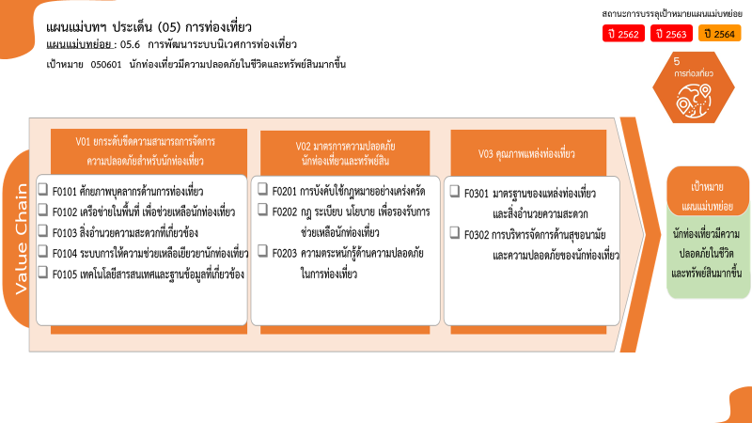

15 โครงการ
6 โครงการ
5 โครงการ
3 โครงการ
1 โครงการ
1 โครงการ
1 โครงการ
15 โครงการ
15 โครงการ
1 โครงการ
รวมทั้งสิ้น 73 โครงการ

